Esileht
AS LHV Group
2014-03-31

AS LHV Group on suurim kodumaine finantsgrupp ja kapitali pakkuja Eestis. LHV on loodud 1999. aastal pikaajalise investeerimis- ja ettevõtluskogemusega inimeste poolt. LHV esindused asuvad Tallinnas, Tartus, Riias, Vilniuses ja Helsingis. LHV-s töötab üle 250 inimese. AS-i LHV Group peamisteks tütarettevõteteks on AS LHV Pank ja AS LHV Varahaldus. LHV pangateenuseid kasutab üle 50 000 kliendi ja LHV pensionifondidel on üle 120 000 kliendi.

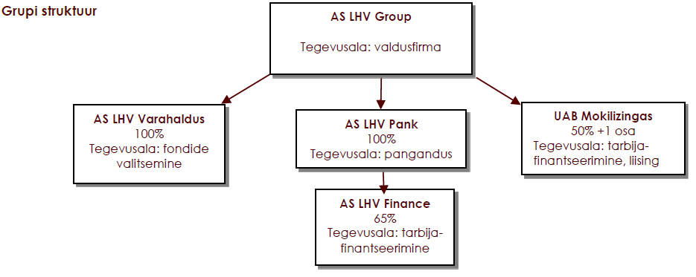

Lisaks ülaltoodud graafikul toodud ettevõtetele, omab Grupp 40% osalust sidusettevõttes AS LHV Capital ja 100% osalust tütarettevõttes LHV Finance OY, millel aktiivne tegevus puudub. 2013 aasta novembris soetas Grupp 10%lise osaluse SIA EUVECA Livonia Partners ja detsembris 33%-lise osaluse start-up varajase kasvufaasi ettevõttes Svipe.
Strateegiasuunad
LHV missioon on aidata luua kohalikku kapitali ning toetada kohaliku ettevõtluse arengut.
LHV väärtused on: lihtne, toetav, tulemuslik.
LHV keskendub ettevõtliku meelelaadiga aktiivsetele ja iseseisvatele klientidele. Eraklientidele pakub LHV peamiselt raha hoidmise ja kasvatamise teenuseid. Äriklientidele pakub LHV paindlikku ja sobivat finantseerimist ning igapäevaste rahaasjade korraldamist.
Aktsionärid
AS-il LHV Group on 19 202 669 lihtaktsiat, mille nimiväärtus on 1 euro.
Grupil oli 10.märtsil 2014 seisuga koku 155 aktsionäri:
12 725 948 aktsiat (66,3%) kuulus nõukogu ja juhatuse liikmetele ning nendega seotud isikutele.
5 727 238 aktsiat (29,8%) kuulus Eesti ettevõtjatele ja investoritele ning nendega seotud isikutele.
749 483 aktsiat (3,9%) kuulus LHV praegustele ja endistele töötajatele ning nendega seotud isikutele.
Kõik LHV kliendid ja partnerid võivad olla tulevikus LHV omanikeks. LHV pürib avalikuks ettevõtteks läbi oma aktsiate noteerimise Tallinna börsil.

